Global 2020 Report
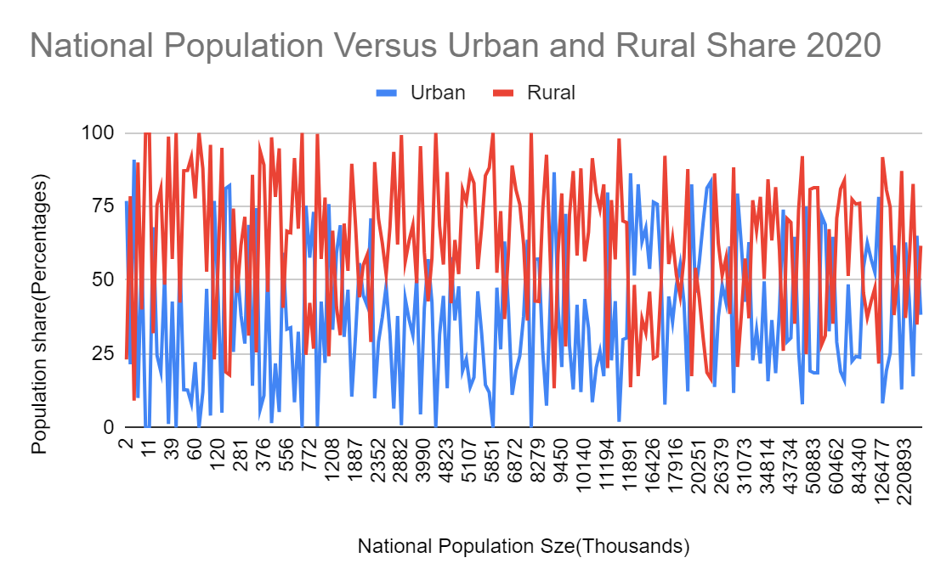
INVESTIGATING POPULATION SIZE
Estimated world ppn | total pop _n | total pop_u_val | Estimated world pop_u | Estimated world pop_u using total pop_n
7.821 billion
7821000000 | 7786695107.8 | 4375308462.5 | 4301550000 | 4282682309.3

World pop percentage Difference |  | urban pop percentage difference
0.10989736797 |  | 0.42502976664

INVESTIGATING ACCESS BY AREA

 | wat_bas_n (rounded) | wat_lim_n | wat_unimp_n | wat_sur_n | _wat_bas_r_ | _wat_lim_r_ | _wat_unimp_r_ | _wat_sur_r_ | _wat_bas_u_ | _wat_lim_u_ | _wat_unimp_u_ | _wat_sur_u_
Maximum Values | 100 | 37.42696287 | 33.53911377 | 30.36979308 | 100 | 42.16438068 | 51.21598167 | 40.51813242 | 100 | 34.27978009 | 19.83580681 | 6.362160532
Minimum Values | 37.2024 | 0 | 0 | 0 | 21.98279234 | 0 | 0 | 0 | 49.66166495 | 0 | 0 | 0
Mean | 89.864782701 | 3.8652653449 | 4.4180106537 | 1.9154885838 | 81.335918026 | 5.836562548 | 8.7322614844 | 4.2240396377 | 94.689839748 | 3.2818386538 | 1.7187852095 | 0.31311484428
Median | 97.34814 | 0.4707829181 | 0.8536474704 | 0 | 90.731616825 | 1.8123308345 | 3.229749713 | 0.2196897375 | 98.10662849 | 0.5 | 0.3498740029 | 0
Mode | 100 | 0 | 0 | 0 | 100 | 0 | 0 | 0 | 100 | 0 | 0 | 0
Standard Deviation | 15.087426981 | 6.960846633 | 7.1744770362 | 3.9239739867 | 21.506637413 | 8.7047658464 | 11.828494342 | 6.847951395 | 8.0388616104 | 5.6350670497 | 3.23457032 | 0.86963164263
3rd Quartile | 99.887525 | 4.8512191565 | 5.279309922 | 1.8783019933 | 99.119242488 | 8.5531751255 | 13.266339298 | 6.157471481 | 99.94941803 | 3.9663471835 | 2.0590013015 | 0.1597056849
1st Quartile | 85.643315 | 0 | 0.033906222645 | 0 | 64.825421095 | 0 | 0.15841091693 | 0 | 92.56287752 | 0 | 0 | 0
Interquartile Range | 14.24421 | 4.8512191565 | 5.2454036994 | 1.8783019933 | 34.293821393 | 8.5531751255 | 13.107928381 | 6.157471481 | 7.38654051 | 3.9663471835 | 2.0590013015 | 0.1597056849

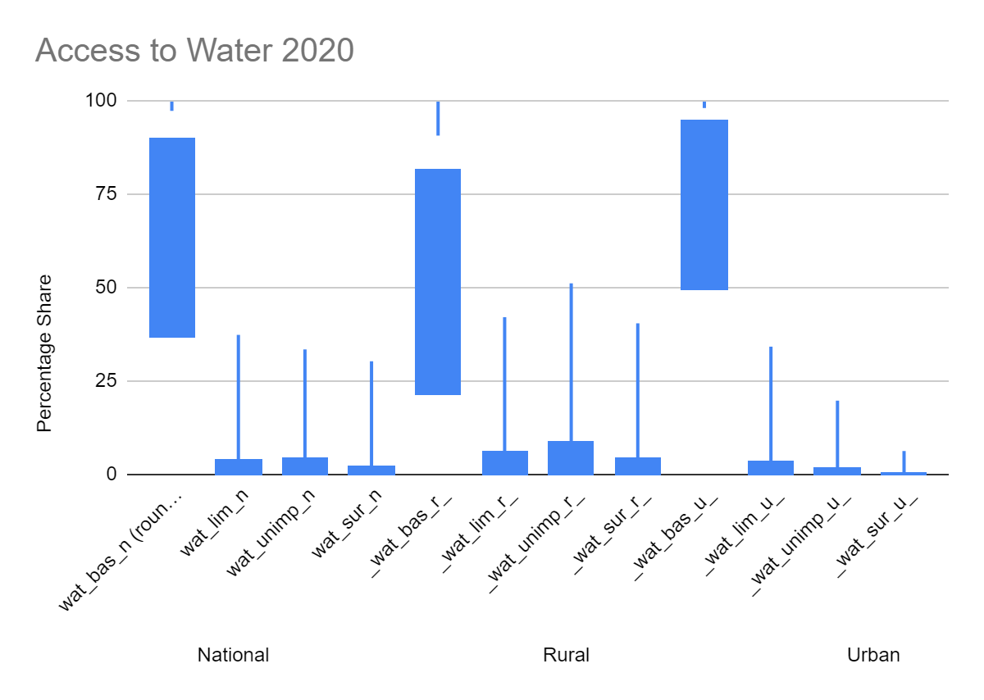

INVESTIGATING ACCESS BY POPULATION SIZE
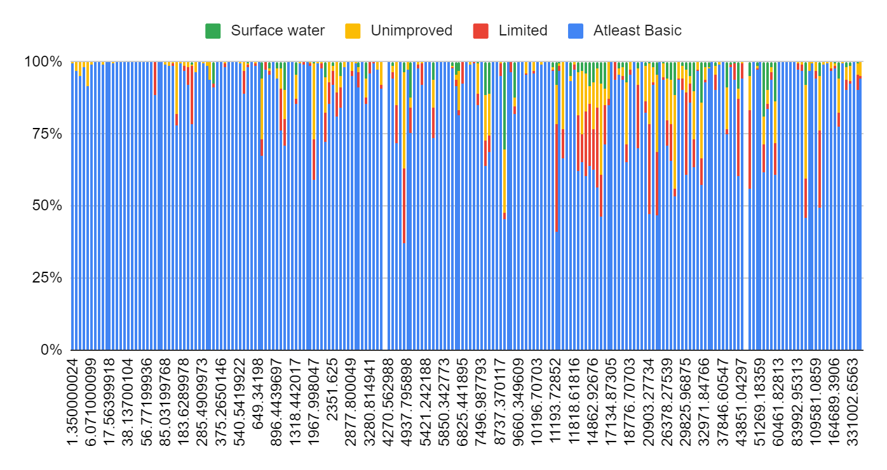
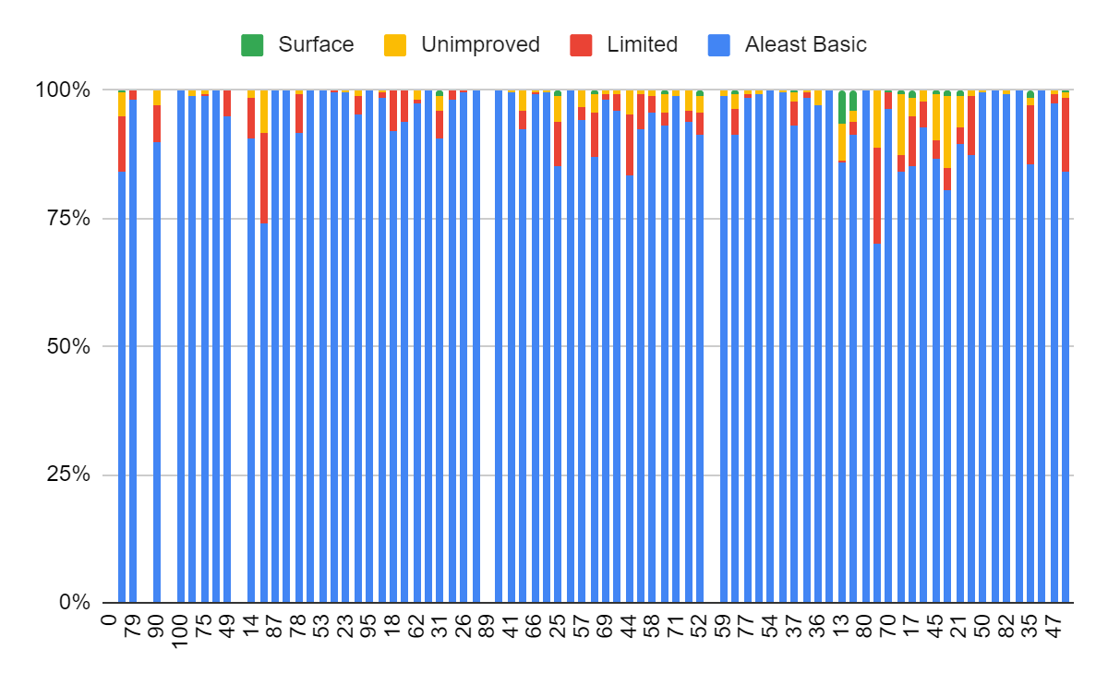

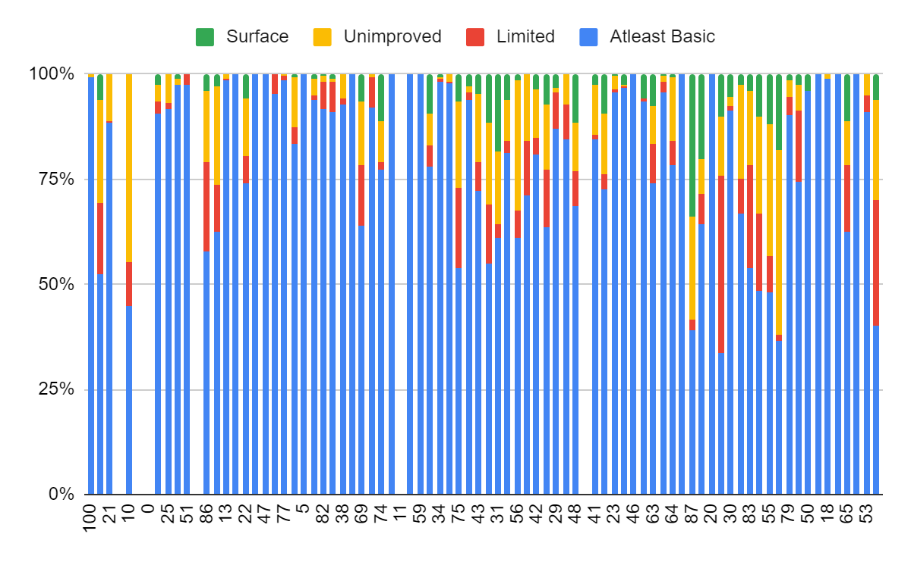

INVESTIGATING ACCESS BY INCOME GROUP

income_group | SUM of pop_n | AVERAGE of pop_u | AVERAGE of wat_bas_n | AVERAGE of wat_lim_n | AVERAGE of wat_unimp_n | AVERAGE of wat_sur_n
High income | 1212076.0676 | 79.355457279 | 99.56019792 | 0.1769010855 | 0.24084589126 | 0.02205537705
Low income | 590425.16207 | 36.044653379 | 62.819373562 | 16.548388209 | 15.210930835 | 5.4213073931
Lower middle income | 3399310.231 | 48.789903512 | 82.210492881 | 5.6884250738 | 7.8981437859 | 4.285348813
NAN | 37264.340285 | 61.460499644 | 97.181466203 | 0.14821981432 | 2.386919485 | 0.32387942607
Upper middle income | 2547619.3069 | 64.685695649 | 96.430471999 | 1.5611895535 | 1.4834060647 | 0.57265355519
Grand Total | 7786695.1078 | 61.887723292 | 89.864782531 | 3.8652653449 | 4.4180106537 | 1.9154885838

